CMS簡易フロー
CMS画面フロー概要

ログイン画面
メイン画面
・トリガ管理
・プッシュ管理
一覧画面
新規登録
画面
編集
（更新/流用/削除）
画面
確認画面
削除確認
（画面）

時刻について
 | 【トリガーの配信期間・時刻について】
 | 本CMSでの配信期間の仕様は下記になります。

 | 「①期間のみを指定する場合（その期間内にトリガー情報とコンテンツ情報を取得できます。）」
 | ・「有効日時 (開始)」 ～「有効日時 (終了)」 をセットし、「曜日チェックボックス」に全チェックをいれます。
 | 例、有効日時に12/2～12/3をセットし、曜日に全チェックを入れた場合

 | 12/1(月) | 12/2(火) | 12/3(水) | 12/4(木) | 12/5(金) | 12/6(土) | 12/7(日)
0:00:00
～
10:00:00
11:00:00
12:00:00
～
～
23:59:00
上記網点の期間に、アプリからトリガー情報とコンテンツ情報の取得が可能になります。

 | 「②期間と時刻を指定する場合（その期間内にトリガー情報とコンテンツ情報を取得できます。）」
 | ・「有効日時 (開始)」 ～「有効日時 (終了)」 をセットし、「時刻での絞り込み (開始)」～「時刻での絞り込み (終了)」をセットします。
 | 例、有効日時に12/2～12/3をセットし、時刻での絞り込みに10:00～12:00をセットし、曜日に全チェックを入れた場合
 | 12/1(月) | 12/2(火) | 12/3(水) | 12/4(木) | 12/5(金) | 12/6(土) | 12/7(日)
0:00:00
～
10:00:00
11:00:00
12:00:00
～
～
23:59:00

 | 「③期間と時刻を設定し、さらに曜日、日付を指定する場合」
 | ・「有効日時 (開始)」 ～「有効日時 (終了)」 をセットし、「時刻での絞り込み (開始)」～「時刻での絞り込み (終了)」をセット、 さらに曜日、日付を指定セットします。

 | ②の配信条件に指定された曜日と日付による配信期間制限が付きます。
 | ※曜日と日付による指定をする場合は、時刻の指定が必須です。

BLEトリガー画面例
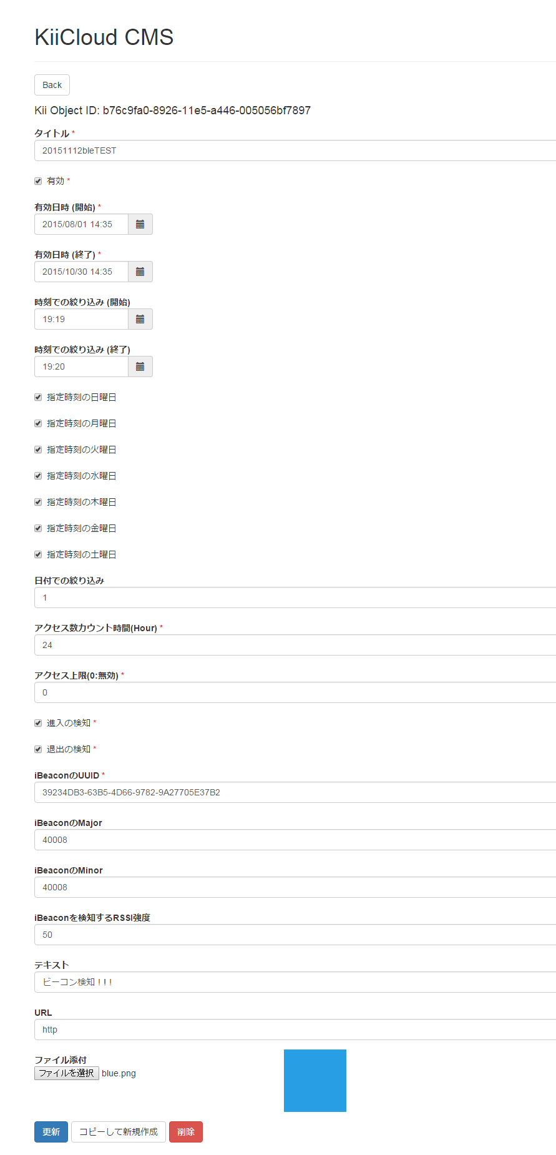

ジオフェンストリガー画面例
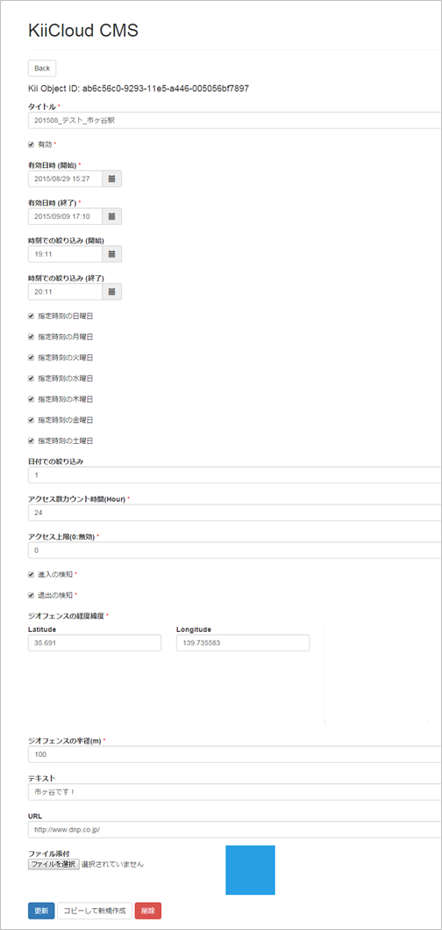

マップ
※「マップについて」を参照

Wi-Fiトリガー画面例
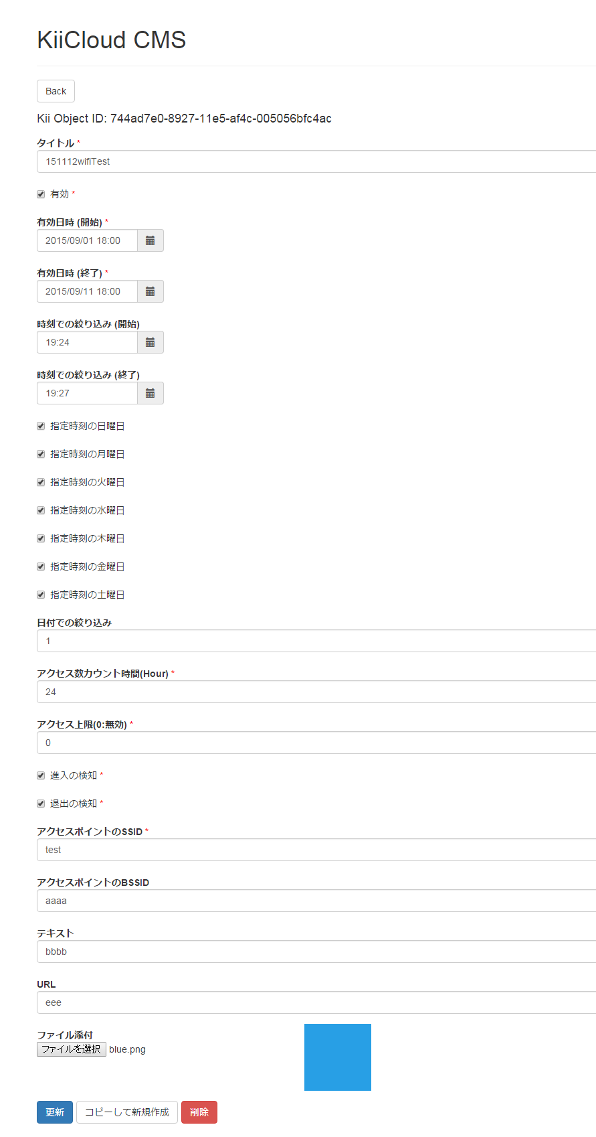

QRトリガー画面例
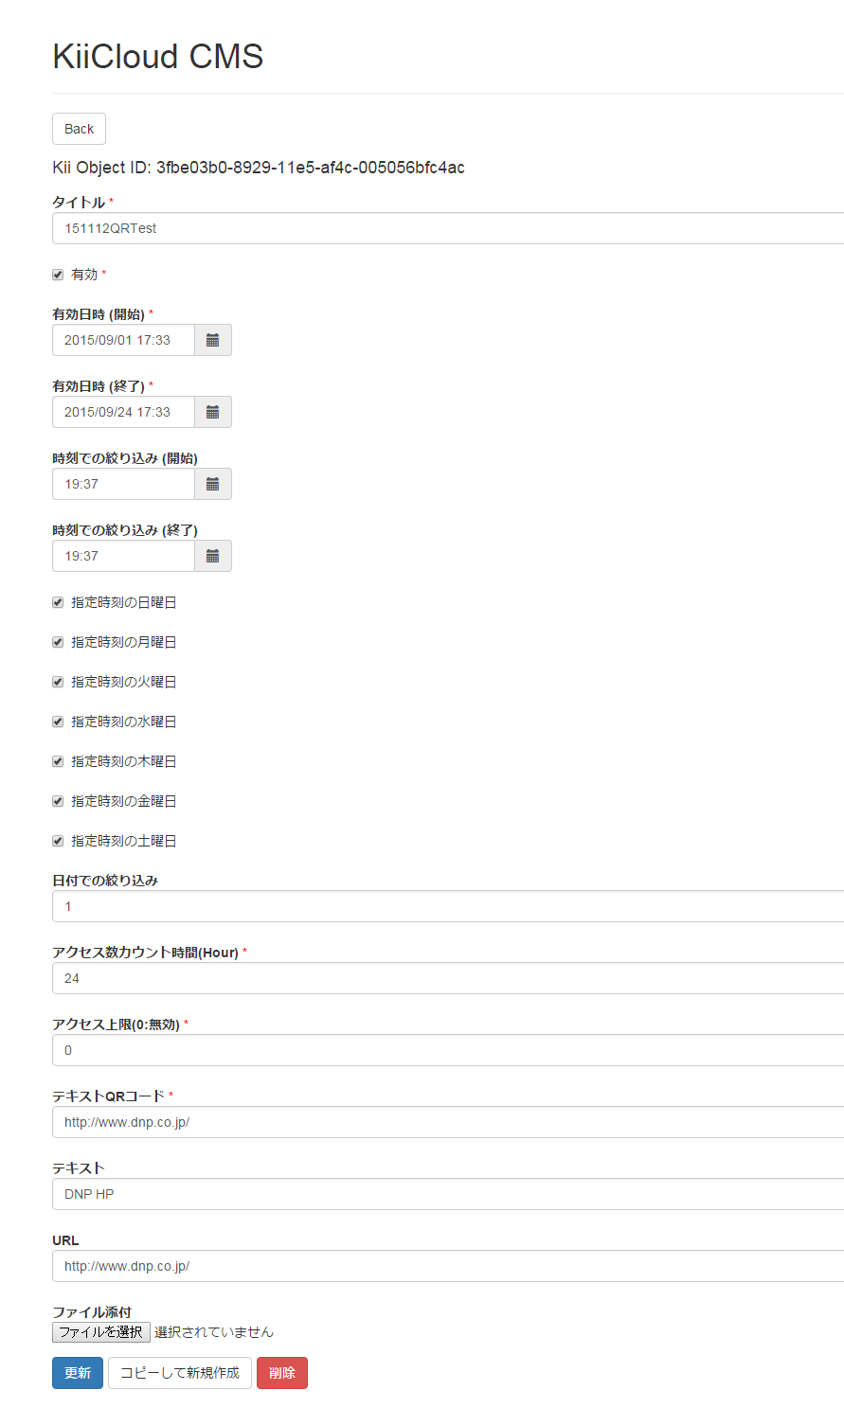

時刻トリガー画面例
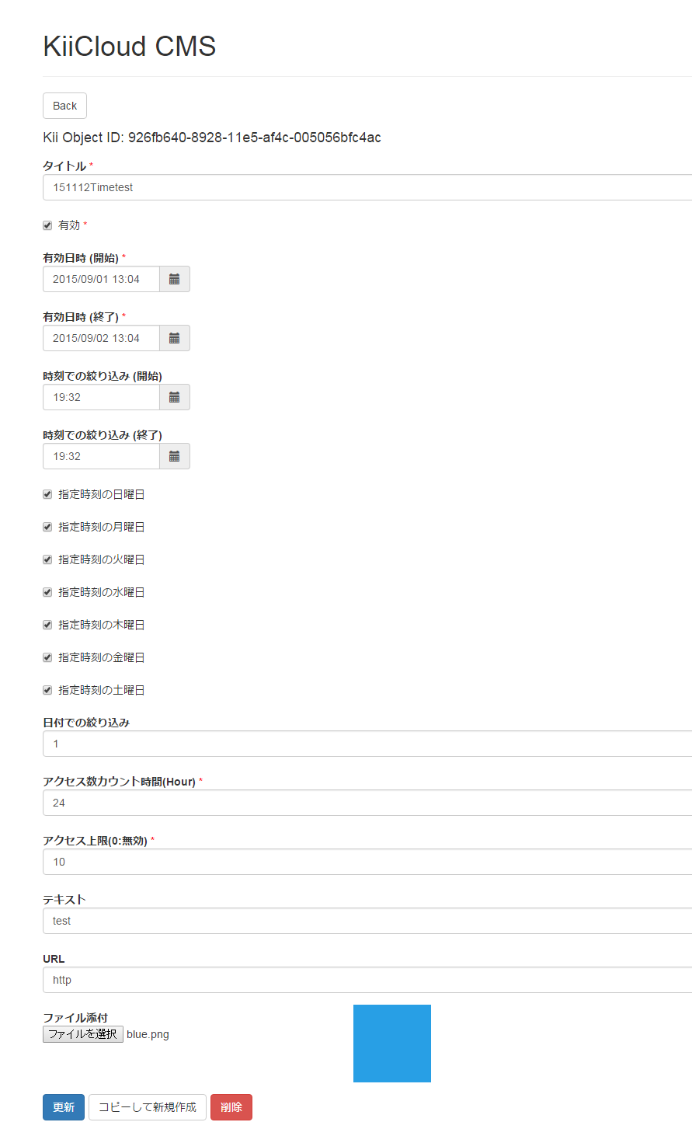

プッシュ通知画面例
